Regras
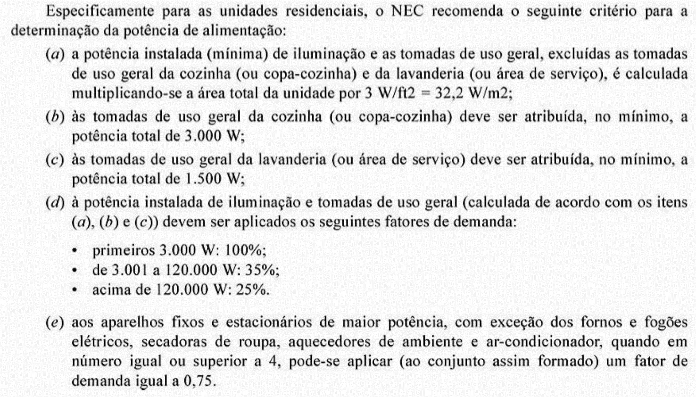
Fatores de demanda para iluminação e tomadas de uso geral em unidades residenciais e acomodações de hotéis, motéis, similares. COBEI. p.163 4ed Cotrim |  |  | Fatores de demanda para iluminação e tomadas de uso geral em prédios de apartamentos e conjuntos residenciais. COBEI. p.164 4ed Cotrim | Fatores de demanda para equipamento de hidromassagem de uso residencial. COBEI. p.164 4ed Cotrim.
Potência - P(kW) | Fator de demanda (%)
0 < P ≤ 1 | 88 |  | Fatores de demanda para aparelhos de ar-condicionado (tipo janela ou centrais individuais) de uso residencial, aplicáveis a prédios de apartamentos. COBEI. p164 4ed Cotrim. | Fatores de demanda para aparelhos de ar-condicionado (tipo janela ou centrais individuais) aplicáveis a prédios comerciais. COBEI. p165 4ed Cotrim.
1 < P ≤ 2 | 75
2 < P ≤ 3 | 66
3 < P ≤ 4 | 59
4 < P ≤ 5 | 52
5 < P ≤ 6 | 45
6 < P ≤ 7 | 40 |  | Fatores de demanda de alguns equipamentos de uso residencial. COBEI. p165 4ed Cotrim. | Fatores de demanda para unidades residenciais e acomodações de hotéis, motéis e similares. IEC 64. p166 4ed Cotrim.
7 < P ≤ 8 | 35
8 < P ≤ 9 | 31
9 < P ≤ 10 | 27
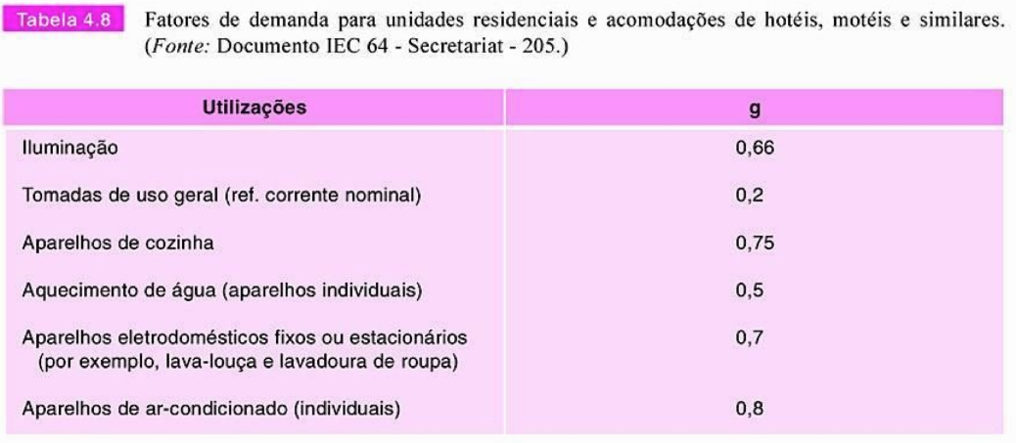
Acima de 10 | 24

De acordo com a CESP, fator de demanda global Residencial - p.163 4ed Cotrim
Administração de prédios de departamentos | Até 100Kw Acima de 100kW | 0,35 0,13
Residencial (Residência. Colônia residencial, núcleo residencial). | Até 200Kw Acima de 200kW | 0,39 0,20

